Hoja2
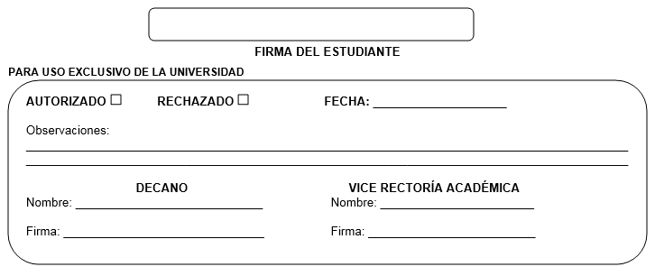
 | SOLICITUD DE APROBACIÓN PARA EL TRABAJO COMUNAL UNIVERSITARIO

 | I.DATOS DEL ALUMNO Y SU PROYECTO

 | FECHA DE LA SOLICITUD: | 2024-01-03 |  | CUATRIMESTRE: | I C 2024

 | NOMBRE DEL ESTUDIANTE: | DANILO SOTO BENAVIDES
 | CARNET: | CÉDULA: |  | CARRERA:
 | CELULAR: |  | TEL. HABITACION:
 | EMAIL:

 | II. EL PROYECTO(No deje espacios en blanco)

 | 1. Lugar donde ejecutará el T.C.U:

 | 2.Dirección:

 | 3.Teléfono: |  |  | Email:

 | 4.Persona que supervisará el T.C.U:

 | OBJETIVO GENERAL:

 | ACTIVIDADES ESPECÍFICAS A REALIZAR

 | Importante:
 | 1.Adjuntar una carta(firmada y sellada) por la persona que supervisará su T.C.U. ; aceptando que realice el T.C.U. en la institución que representa,comprometiendose a supervisarlo.

 | 2. Adjuntar a eata fórmula el cronograma de actividades que se realizará en el T.C.U.; así como un anteproyecto que resuma la aplicación de su T.C.U.

